summary
portfolio_weights
Metric | Portfolio | Benchmark | year_number | year | start_date | end_date | portfolio_weights_return | portfolio_weights_start_value | portfolio_weights_end_value | SPY_return | SPY_start_value | SPY_end_value | alpha
Start Balance | $1,000,000.00 | $1,000,000.00 | 0 | 2015.00 | 2015-01-02 | 2015-12-31 | 11.29% | $999,050.15 | $1,115,157.68 | 1.25% | $1,000,000.00 | $1,012,873.12 | 10.04%
End Balance | $7,662,026.05 | $4,173,255.01 | 1 | 2016.00 | 2016-01-04 | 2016-12-30 | 8.51% | $1,079,928.14 | $1,174,517.37 | 13.19% | $998,709.10 | $1,134,352.26 | -4.68%
Net Return | 666.20% | 317.33% | 2 | 2017.00 | 2017-01-03 | 2017-12-29 | 30.79% | $1,178,423.26 | $1,551,160.36 | 20.24% | $1,143,050.47 | $1,380,471.42 | 10.55%
Annualized Return (CAGR) | 19.03% | 13.00% | 3 | 2018.00 | 2018-01-02 | 2018-12-31 | -4.05% | $1,562,686.84 | $1,497,670.97 | -5.11% | $1,390,403.91 | $1,317,444.47 | 1.06%
Annualized Volatility | 19.48% | 18.20% | 4 | 2019.00 | 2019-01-02 | 2019-12-31 | 30.72% | $1,490,672.64 | $1,963,112.09 | 30.12% | $1,318,796.17 | $1,728,680.37 | 0.59%
Skewness | -0.3655 | -0.2569 | 5 | 2020.00 | 2020-01-02 | 2020-12-31 | 41.41% | $1,995,314.28 | $2,852,743.53 | 16.66% | $1,744,900.57 | $2,045,538.41 | 24.75%
Kurtosis | 6.9620 | 16.5945 | 6 | 2021.00 | 2021-01-04 | 2021-12-31 | 31.24% | $2,848,838.26 | $3,767,252.90 | 29.56% | $2,017,682.27 | $2,633,076.25 | 1.68%
Portfolio Sharpe Ratio | 0.9773 | 0.7145 | 7 | 2022.00 | 2022-01-03 | 2022-12-30 | -23.63% | $3,870,162.97 | $2,933,790.42 | -18.19% | $2,648,295.43 | $2,154,565.39 | -5.44%
Portfolio Sortino Ratio | 1.2970 | 0.9361 | 8 | 2023.00 | 2023-01-03 | 2023-12-29 | 50.75% | $2,936,661.57 | $4,470,510.51 | 26.02% | $2,145,458.04 | $2,718,530.56 | 24.74%
Modified VaR (5%) | 1.96% | 1.60% | 9 | 2024.00 | 2024-01-02 | 2024-12-31 | 46.70% | $4,387,181.40 | $6,514,933.14 | 24.71% | $2,703,309.51 | $3,395,013.05 | 21.99%
Historic CVaR (5%) | 2.90% | 2.58% | 10 | 2025.00 | 2025-01-02 | 2025-12-31 | 13.23% | $6,420,091.02 | $7,294,699.00 | 17.48% | $3,386,729.22 | $3,996,490.90 | -4.25%
Max Drawdown | -32.32% | -33.63% | 11 | 2026.00 | 2026-01-02 | 2026-04-17 | 15.92% | $7,332,434.45 | $7,662,026.05 | 14.95% | $4,003,776.51 | $4,173,255.01 | 0.97%
Max Drawdown Date | 2022-09-30 | 2020-03-23
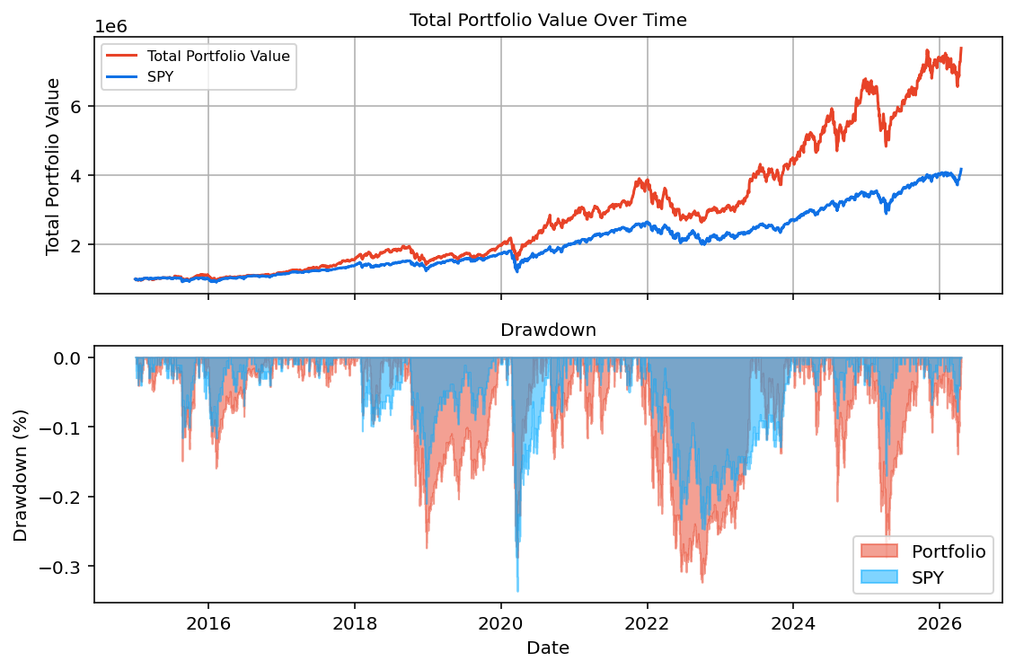
Alpha | 6.03% | N/A

Start Date | End Date | Years
02-01-2015 | 17-04-2026 | 11.686507937

